Packaging Sites D
Welchen Standort wollen Sie mit Packmittel beliefern?
< zurück




Dormagen Direktanlieferung | Frankfurt Direktanlieferung

Sites E
Which Site ?
< back



 |  |  | *

Dormagen direct delivery |  | Storage location Düsseldorf

 | Frankfurt direct delivery

* | Quelle: https://www.duesseldorf-tourismus.de/

Werk D
Welches Werk?
< zurück


 |  |  | *

Dormagen Direkt-Anlieferung |  | Dormagen Anlieferung über Außenlager Düsseldorf

 | Anlieferung Frankfurt

* | Quelle: https://www.duesseldorf-tourismus.de/

DOR E
 |  | Terms of delivery Dormagen
|< back

< back |  | material filled in:



General | FIBC | Bag | IBC | Drum | Tank truck container FL-Plant

DOR E General
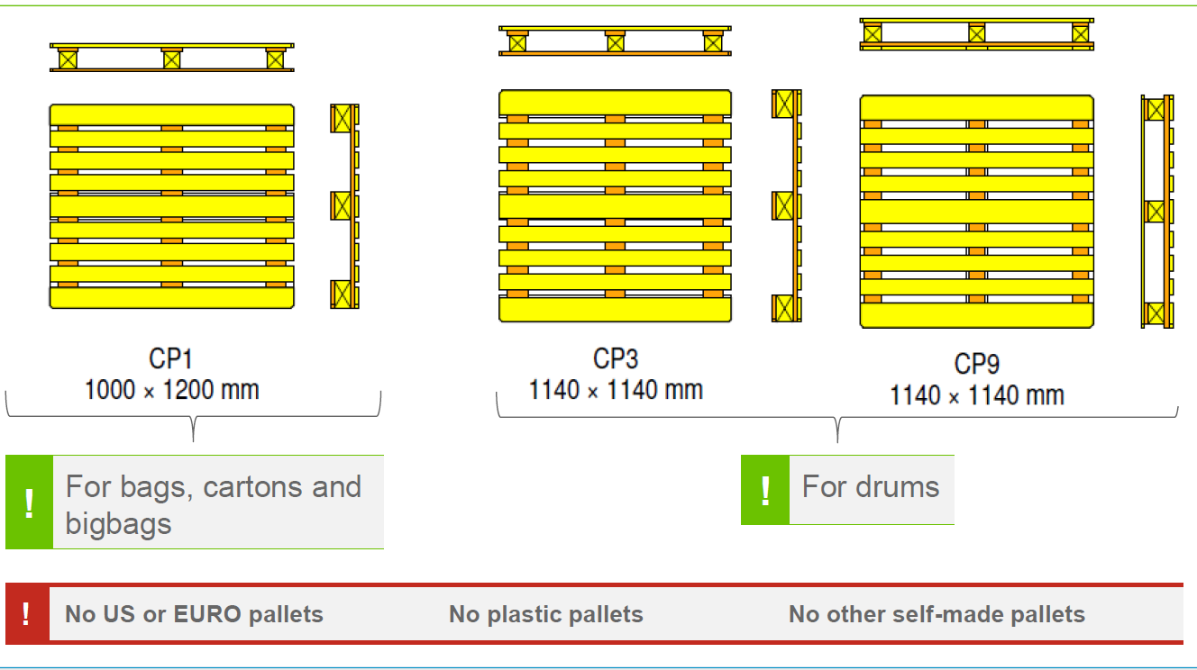
General Information Dormagen

|< back

< back
General Information
Quality: according to the specification agreed with you.
Delivery papers: Delivery note and certificate of analysis must contain the following data: 1. BAYER order no. and position no. 2. BAYER article no. and product name 3. BAYER delivery address (including building no.) 4. Your batch-no.
Each delivery should be accompanied by a delivery notice (note) and a certificate of analysis.
Please always send a copy of certificate of analysis to our contact noted in the purchase order (top right beside buyer).
If possible, please deliver only one batch/delivery. Multi batch pallets are to be avoided whenever possible.
Please indicate in all delivery papers net- and gross-weight per batch!
Markings: Please mark the sacs/big-bags and pallets with our BAYER-Article No., BAYER product name, Net-Weight and their (your) batch-no. Labeling: Labels according to official requirements.
Additional Information: Default of our mentioned guidelines may cause a substantial additional expenditure in our goods entrance process.
Please send us without delay your confirmation (email) to the partner noted in the letterhead (top right beside buyer). WITHOUT ANY DECLARATION OF OUR ORDER NUMBER ON YOUR DELIVERY DOCUMENTATION, WE WILL NOT ACCEPT THE GOODS. Where possible, please attach a copy of our purchase order to all your delivery documentation at all times. Changes of names and addresses must be reported in writing immediately to our procurement.
To enter the chempark Dormagen the driver needs a valid identity card.
Additional information for freight forwarders on traffic management at Autohof Dormagen can be found on the following website of Chemion. We ask for attention. https://www.chemion.de/unternehmen/downloads/ - (Categorie "Informationen für Spediteure & Fahrer")
Delivery: Delivery Time: 07:00 -14:00 am. Later delivery only by arrangement with our contact noted in the purchase order (top right beside buyer).
Packing instruction
In case of any changes of your packaging specification please inform Bayer in advance.
Don't use US or EURO- / Plastic- or other self-made pallets. The packs may only be delivered on pallets conforming with the relevant norms. - CP 1 (1200 x 1000 mm), Standard - CP 3 / 9 (1140 x 1140 mm in case of drums i.e. 200 L) - Heat treated pallet according to ISPM15 - Pallet with Methyl Bromide Fumigation according ISPM15 The pallets must be new or as good as new without any defects.
The pallet load must not overhang the edge of the pallet (exception: drums).
The pallet space must be used as efficiently as possible.
The pallet load should not exceed the maximum weight of 1,500 kg.
The pallet load must be secured against shifting or falling apart.
Depending on the risk of shifting, separation sheets made of paper or board must be located on the pallet and / or between the pack- layers.
Depending on the fragility of the packs, corner protections made of board shall be included.
For pallet load protection, only shrink- or stretchfilm is permitted. Drums and small kegs can alternatively or additionally be secured with straps.
The shrink- or stretch film must pass beneath the pallet corners.
The stretch wrapping must underwrap the boards on the sides without covering the skid.
In case of stretch film the entire pallet load must be covered with a double layer of stretch film.
The top side of the pallet load must be protected with a cover sheet before applying the stretch film.
Additional information for oversea transportation
Supplier guarantees that all box-containers used to fulfill its obligations with regard to this order shall not be fumigated. - Each connection on a portable tank shall be clearly marked to indicate its function. Tank container must be provided with a fall fuse. - Please don't use Swap-Body Tankcontainer (according to prior agreement).
1. The following documents are needed: - Commerical Invoices ==> 3 copies - Clean negotiable "Shipped on Board" B/L ==> 3 originals # Marked "Freight prepaid" # Consignee: Bayer AG CropScience Division Alfred-Nobel-Str. 50 D-40789 Monheim # Notify party: Bayer AG Product Supply CropScience D-41539 Dormagen
- Packing list ==> 1 copy # Indicating Quantity, Batch No. and Drum No. per pallet - Preferential document ==> 1 copy (if available) - Manufacturer Certificate of Analysis ==> 1 copy # Full specification and weight per batch # Date of manufacturing & date of expiry - Certificate of Origin ==> 1 copy
2. Shipping advise must be sent to the following address within 7 days after shipping date of B/L. Bayer AG Product Supply, Crop Science Site Logistics Dormagen Transport-Team Building A603 41539 Dormagen, Germany E-mail: bcs-glt-imports@bayer.com
3. Send the original documents to the following address as soon as possible, via courier service. Bayer AG Product Supply, Crop Science Site Logistics Dormagen Transport-Team Building A603 41539 Dormagen, Germany E-mail: bcs-glt-imports@bayer.com
4. Classification, packaging, documentation and labeling must comply with BCS prior approved MSDS, chapter 2, 3, 14, 15, as well as with IMDG Code and IATA -DGR. Supplier has to ensure, that only heat treated CP 1, 3 or CP 9 pallets are used for deliveries.
5. Label and mark of each single packaging item must comply with the EU regulation on hazardous substances. Shipping marks per package and/or overpack/pallet: Product Name: Bayer PO No.: Batch No.: Drum No.: UN No.: PSN / CTN: Net weight:
6. If possible please deliver only one batch! If this is not possible, please deliver only one batch per pallet. In case of pallets with different batches please put an advice on the pallet. Please ensure that the locks of barrels are in disguise. The pallets must be stackable. The delivery should be secured properly in order to avoid damage. Especially for BIG-BAGS (FIBC'S): Please use only conductive big-bags / FIBC (type "C"). Mixed batches in one pallet will not be accepted except for batch changes. All labels must be readable on the pallet/overpack etc. Markings: Please mark sacs/big-bags and pallets with our BAYER-Article No., BAYER product name, net-weight and their (your) batch-no. Labels on pallets should be visible from outside and shown on both sides.
7. Suppliers remain liable in case of not fulfilling any above mentioned points. Please send us without delay your confirmation (email) to our contact noted in the purchase order (top right beside buyer). Changes of names and addresses must be reported in writing immediately to our procurement.

